微生信示例023
group | value | 微生信，您身边的数据分析，可视化专家
Ctrl | 4.2 | https://www.bioinformatics.com.cn/plot_basic_bar_with_errorbar_plot_023
Ctrl | 11.5
Ctrl | 7.3 | 输出示例图
Ctrl | 5.8
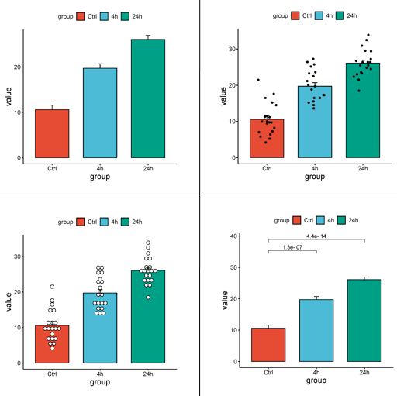
Ctrl | 6.4
Ctrl | 10
Ctrl | 11.2
Ctrl | 11.2
Ctrl | 5.2
Ctrl | 7
Ctrl | 15.2
Ctrl | 21.5
Ctrl | 17.6
Ctrl | 9.7
Ctrl | 14.5
Ctrl | 10
Ctrl | 8.2
Ctrl | 9.4
Ctrl | 16.5
Ctrl | 9.7
4h | 16.5
4h | 16.5
4h | 15.2
4h | 17.3 | 注意：
4h | 22.5
4h | 17.3
4h | 13.6 | 使用问题，或数据分析合作意向
4h | 14.5 | 请微信扫码联系我们

4h | 18.8
4h | 15.5
4h | 19.7
4h | 23.3
4h | 23.6
4h | 26.4
4h | 20
4h | 25.2
4h | 25.8
4h | 21.2
4h | 14.5
4h | 27.3
24h | 23.6
24h | 18.5
24h | 33.9
24h | 25.5
24h | 26.4
24h | 32.5
24h | 26.7
24h | 21.5
24h | 23.3
24h | 29.5
24h | 25.5
24h | 26.4
24h | 22.4
24h | 24.5
24h | 24.8
24h | 30.9
24h | 26.4
24h | 27.3
24h | 29.4
24h | 23

